Base de Dados
BASE DE DADOS

MÊS | NOME | CÓDIGO | ESTADO | VALOR TOTAL | MÊS ANTERIOR
Janeiro | Loja 02 | 02 | Bahia | R$ 12,569.00 | R$ 10,460.00
Fevereiro | Loja 01 | 01 | Santa Catarina | R$ 10,387.00 | R$ 11,560.00
Março | Loja 02 | 02 | Bahia | R$ 18,950.00 | R$ 8,364.00
Abril | Loja 03 | 03 | Minas Gerais | R$ 15,680.00 | R$ 14,926.00
Maio | Loja 01 | 01 | Santa Catarina | R$ 9,843.00 | R$ 12,496.00
Junho | Loja 01 | 01 | Santa Catarina | R$ 16,543.00 | R$ 8,491.00
Julho | Loja 03 | 03 | Minas Gerais | R$ 22,986.00 | R$ 12,794.00
Agosto | Loja 02 | 02 | Bahia | R$ 13,047.00 | R$ 18,495.00
Setembro | Loja 01 | 01 | Santa Catarina | R$ 9,200.00 | R$ 6,943.00
Outubro | Loja 03 | 03 | Minas Gerais | R$ 15,279.00 | R$ 8,056.00
Novembro | Loja 03 | 03 | Minas Gerais | R$ 19,670.00 | R$ 14,923.00
Dezembro | Loja 02 | 02 | Bahia | R$ 20,486.00 | R$ 17,950.00

dashboard
DASHBOARD TOP VENDAS

MÊS | NOME | ESTADO
Maio | Loja 01 | Santa Catarina

Valor | R$9,843.00
Mês anterior | R$12,496.00
VALOR TOTAL
R$ 9,843.00

MÊS ANTERIOR
R$ 12,496.00

SC
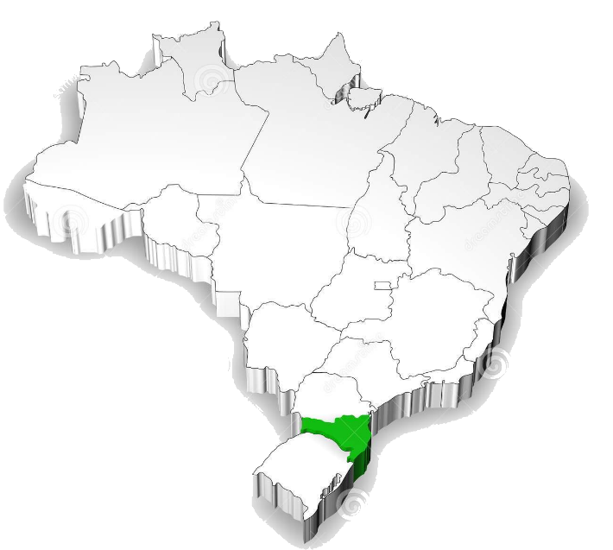

BA
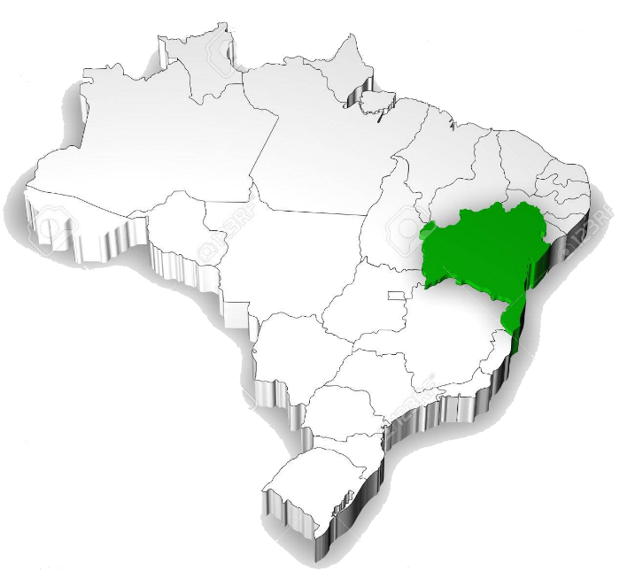

MG
